Sheet1
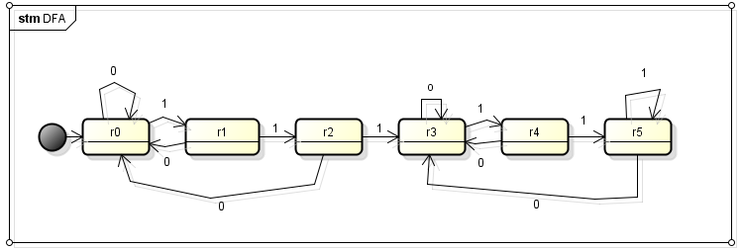
問題１
次のNFAを部分集合構成法を用いてDFAに変換せよ

部分集合構成法を用いた推移先の計算

1 | 1 | 1 | 1
⓪{ｑ０} → | ②｛q0,q1}→ | ④{q0,q1},{q2} → | ⑥{q0,q1,q2,q3} → | ⑧{q0,q1,q2,q3}
↓0 | ↓0 | ↓0 | ↓0 1 | 1
①{ｑ０} | ③{q0},φ | ⑤{q0},φ,φ | ⑦{q0},φ,φ,{q3} → | ⑨{q0,q1,q3} → | ⑪{q0,q1,q2,q3}
 |  |  |  | ↓0
 |  |  |  | ⑩{q0}φ,{q3}
 |  |  | 赤文字 は最終状態を表す
⑥=⑧=⑪、⑦=⑩
なので計算終了。
 |  | 状態集合の置き換え
 | 状態集合の置き換え |  | 新しい状態
 | {q0} | → | r0
 | {q0,q1} | → | r1
 | {q0,q1,q2} | → | r2
 | {q0,q3} | → | r3
 | {q0,q1,q2,q3} | → | r4
 | {q0,q1,q3} | → | r5
 | 初期状態の置き換え
 | q0 | → | r0

Sheet2
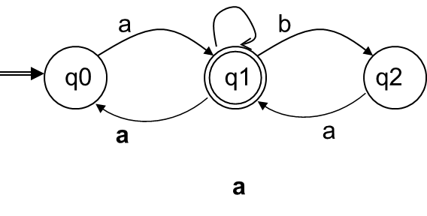
問題2
次のε動作を含むNFAからε動作を削除したNFAを求めよ

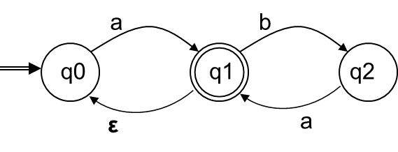

 | δ’ (q0,a) = δ(q0,a) = {q0,q1}
 | δ’ (q0,b) = δ(q0,b) = φ
 | δ’ (q1,a) = δ(q1,a) = {q0,q1}
 | δ’ (q1,b) = δ(q1,b) = {q2}
 | δ’ (q2,a) = δ(q2,a) = {q0,q1}
 | δ’ (q2,b) = δ(q2,b) = φ

 | 状態＼入力 | a | b | ε
 | →q0 | {q1} | φ | φ
 | q1 | φ | {q2} | {q0}
 | q2 | {q1} | φ | φ

 | 状態＼入力 | a | b
 | q0 | [q1} | φ
 | q1 | {q0,q1} | {q2}
 | q2 | {q0,q1} | φ

 |  |  | a

